Hoja1
Producto | Tipo | version Qgs | Documentación en Sphinx | Documentación de código | Ejemplo
Analisis de sensibilidad | Script python-Qgis | 2.18 | Si | Si | No
verificación de calidad de capas vectoriales | Script python-Qgis | 3 o superior | Si | Si | No
combinacion líneal ponderada con diferentes modos de decisión | Script python-Qgis con interfaz gráfica | 2.18 | Si | Si | No
owa | Script python-Qgis | 2.18 o superior | Si | Si | No
layer classifier (raster y vector) | plugin para Qgis | 3 o superior | No, necesita su propio repositorio | En desarrollo | No
extent magic | plugin para Qgis | 3 o superior | No, necesita su propio repositorio | En desarrollo | No | Esta herramienta sirve para calcular las coordendas absolutas (enteros)a partir del el tamaño de pixel deseado (enteros)y la extensión una capa vectorial que represente la zona de estudio

Tipo
Script python-qgis | Depende de abrir la consola de python en Qgis e ingresar manualmente las variables en la función definida | 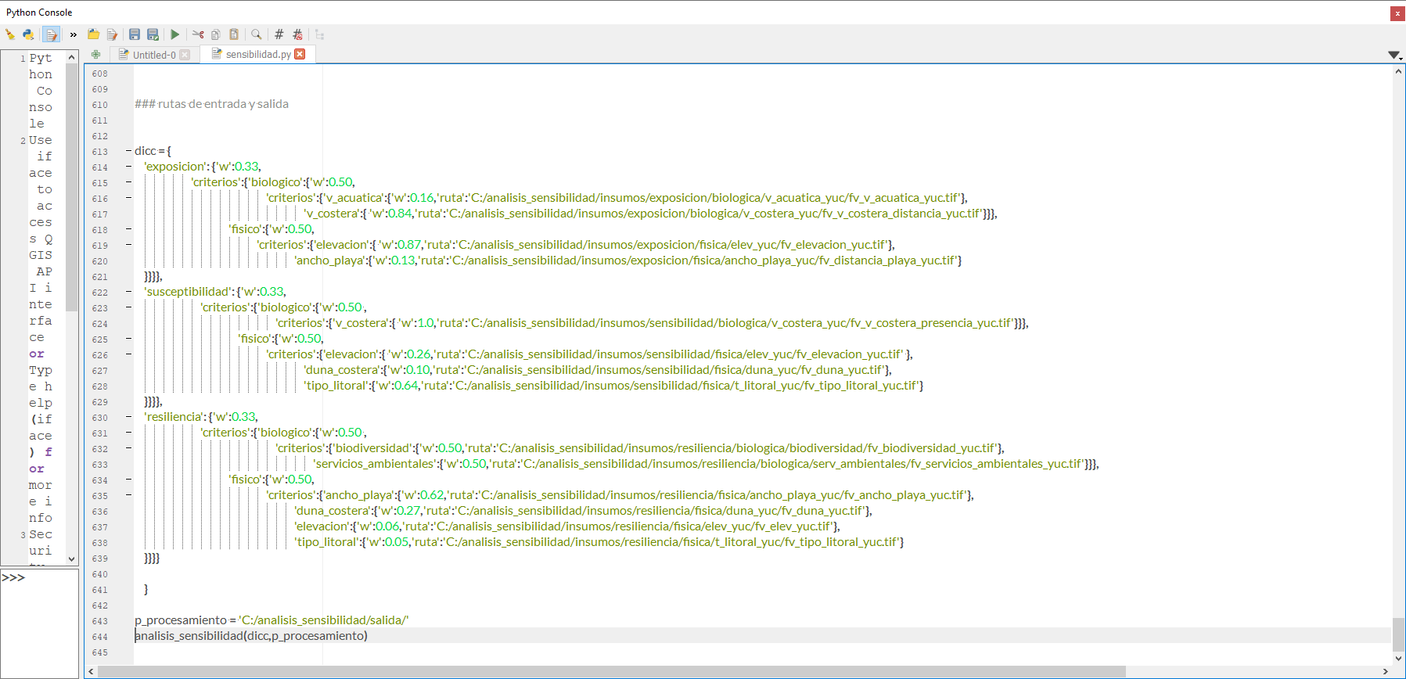
Script python-Qgis con interfaz gráfica | Se requiere colocar el código en una ruta espécifica del equipo, posteriormente la herramienta aparecerá en la sección de Procesing ToolBox > Scripts > Raster | 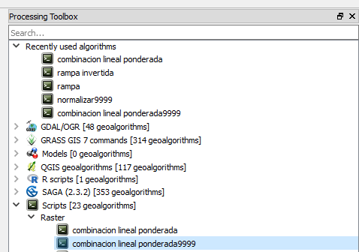 |  | 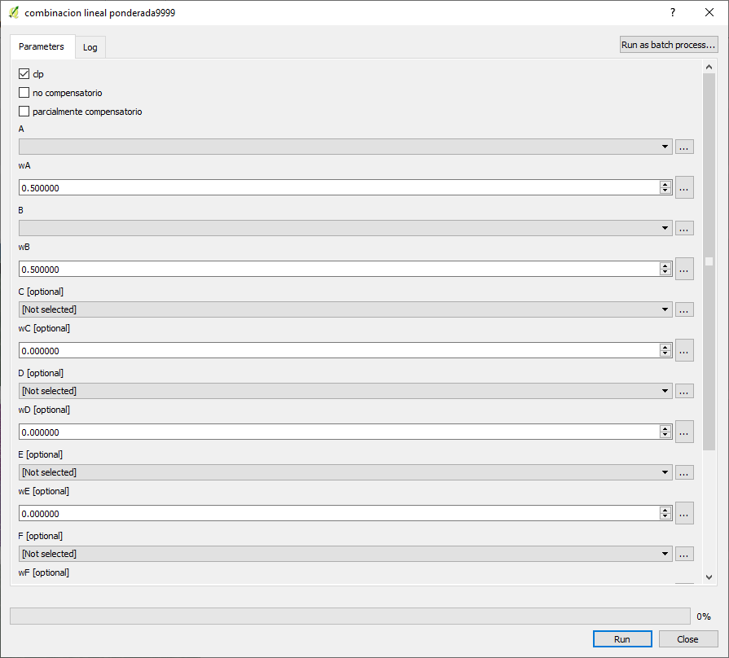

Plugin en Qgis | Se puede publicar en el repositorio oficial de Plugins de Qgis | 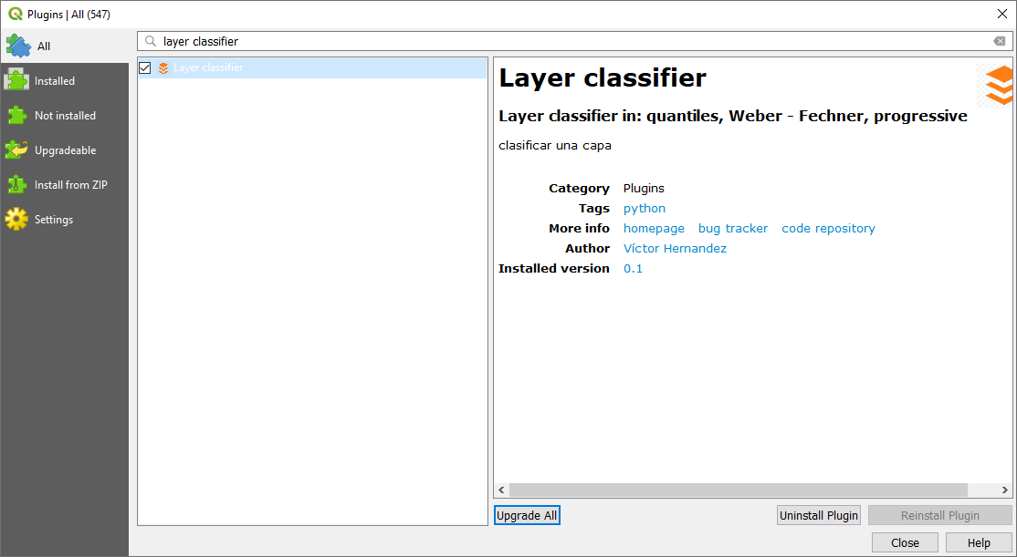 |  | 